85285 款式数量单
生产指示单

1.订单概况 | 客户 : LOUISE PARIS |  |  | 款号:85285 |  |  |  |  | 总数：2400件
 | 交期：见下数量单 |  |  | PO：30680-48L
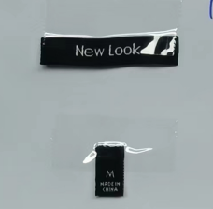
数量单

款号：85285 ORDER#30680-48L |  | BUYER PO# | 款号 | 尺码 | S | M | L | XL | 交期：3/13 |  | 总数
中文 | 英文
原色--同样衣 | NATURAL -AS ORIGINAL | 10855973 | 12644848L | 数量 | 300 | 300 | 300 | 300 |  |  | 1200
黑色 | BLACK | 10855956 | 12644948L |  | 300 | 300 | 300 | 300 |  |  | 1200
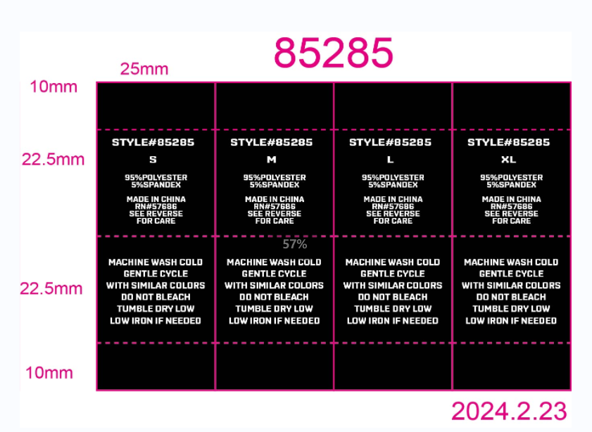
每个标免费提供3%备次。包装注明款号、数量、按PO分开包装 收货地址：江阴汉和制衣有限公司；江阴市祝塘镇文林文西路42号，刘浩锋 13921202113 |  |  |  |  |  |  |  |  |  | 共 | 2400

 | 洗标先安排大货，主标、尺码标等确认再做 |  |  |  |  |  | 1、主标平剪出货
 |  |  |  |  |  |  | 2、尺码标对折出货 (对折后1.2X1.7CM)
 |  |  |  |  |  |  | 3、洗标卷装出货
 |  |  |  |  |  |  |  |  |  |  |  | 洗标版号Y05170

